Опрос для вебинара
 | ФИО | Иванов Иван Иванович
 | Компания | Аврора
 | Численность компании | 200

 | Диаграмма | Выбрать | Описание
 | 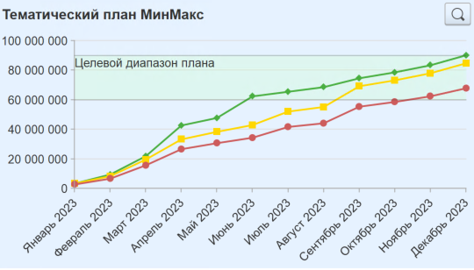 |  | Отчет показывает 3 кривые: • Прогноз Max - план доходов нарастающий • Прогноз Реалистичный GGFM - план доходов с учетом gogetfreeze нарастающий • Прогноз Min - 80% от реалистичного нарастающий
 | 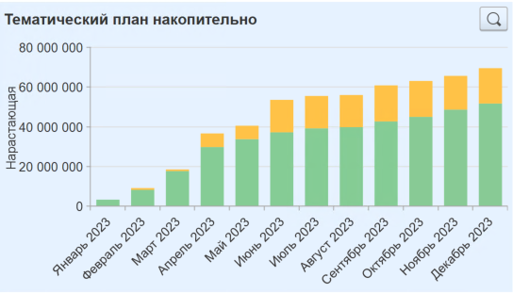 |  | Отчет показывает накопительные планы доходов в разрезе Законтрактовано / Перспективно
 | 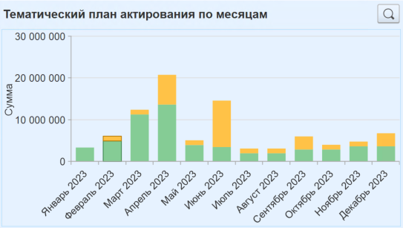 |  | Отчет показывает помесячно планы доходов в разрезе Законтрактовано / Перспективно
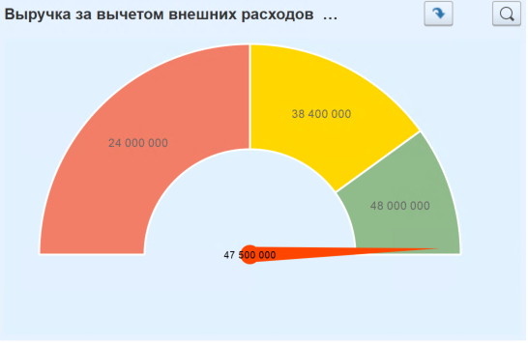 |  |  | Выводятся данные по плановому и фактическому объему выручки за вычетом внешних расходов и показывает, достигнута ли цель по показателю
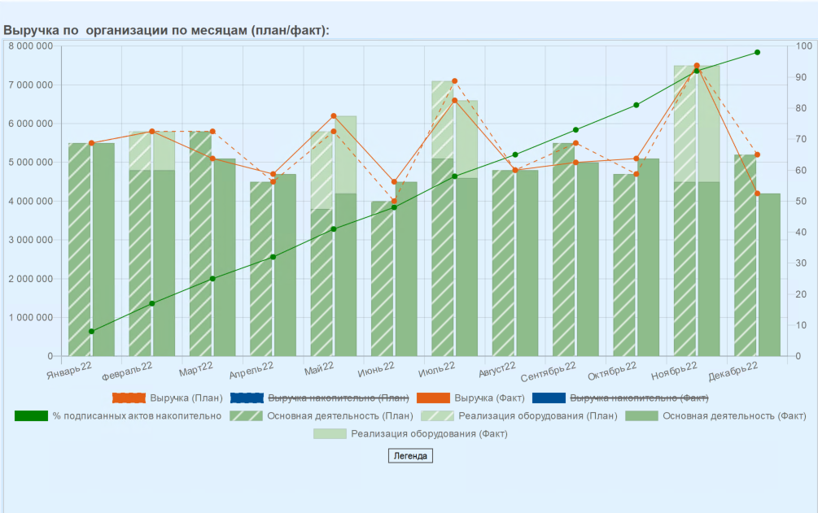 |  |  | Показывает плановую и фактическую выручку по статьям основной деятельности и прочей выручки по месяцам и накопительно , а также % подписанных актов накопительно
 | 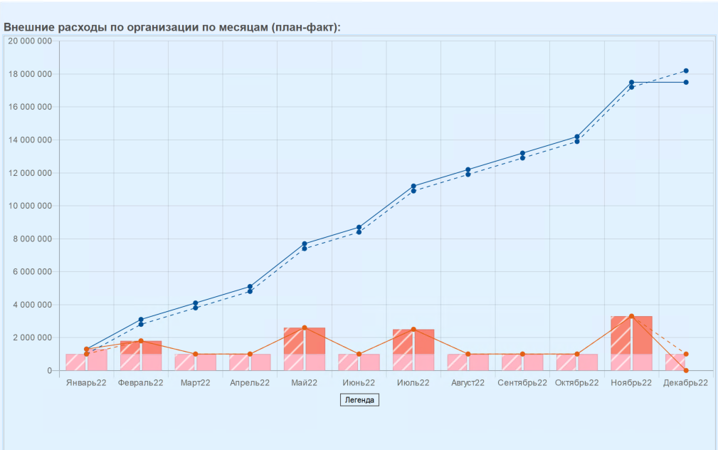 |  | Показывает плановый и фактический объем расходов по статьям субподряда и прочих расходов по месяцам и накопительно
 | 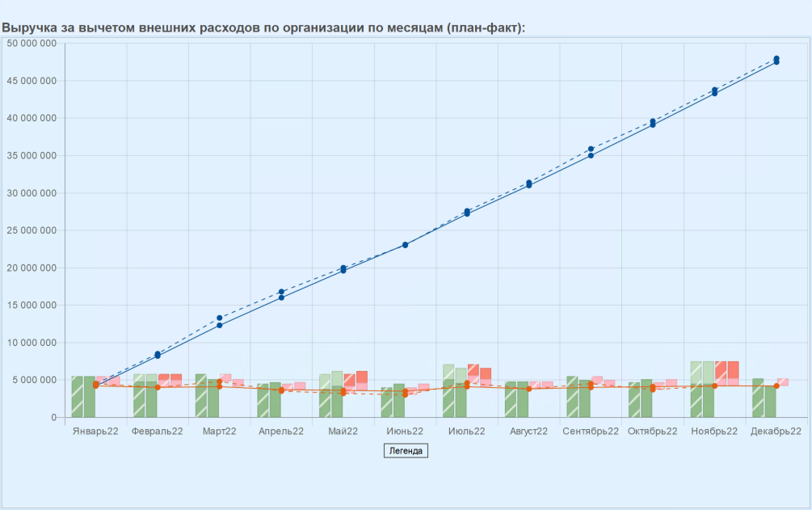 |  | Показывает плановую и фактическую выручку по месяцам, а также плановый и фактический объем расходов по статьям субподряда, прочих расходов (внешние расходы). Линиями на виджете отображается плановая и фактическая маржинальная прибыль по месяцам и накопительно
 | 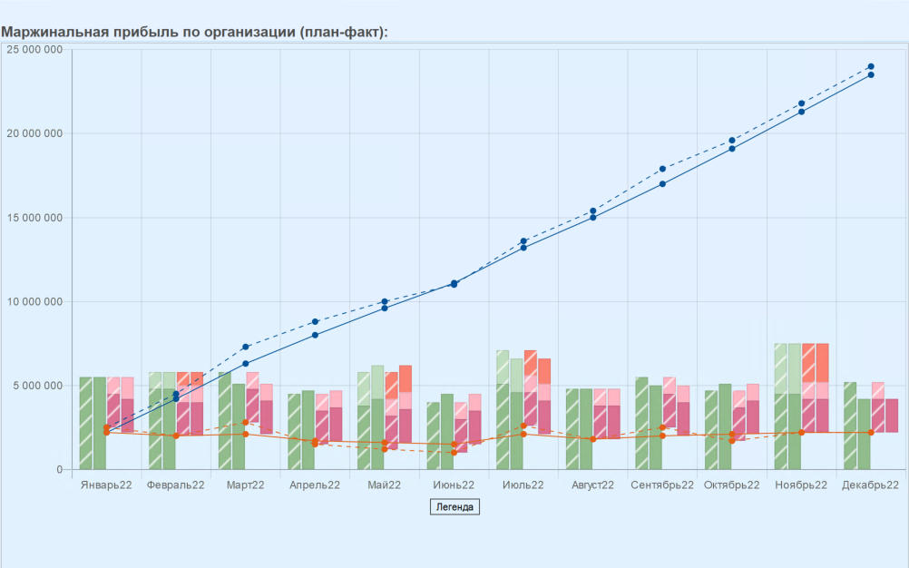 |  | Показывает плановую и фактическую выручку по месяцам, а также плановый и фактический объем расходов по статьям субподряда, прочих расходов (внешние расходы) и по статьям производственных расходов по месяцам. Линиями на виджете отображается плановая и фактическая маржинальная прибыль по месяцам и накопительно
 | 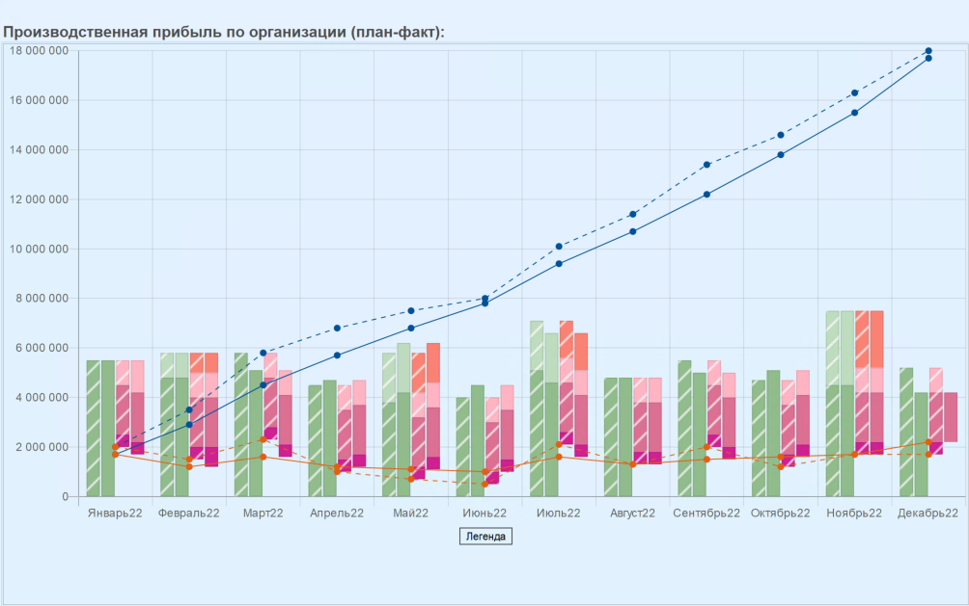 |  | Показывает плановую и фактическую выручку по месяцам, а также плановый и фактический объем расходов по статьям субподряда, прочих расходов (внешние расходы) и по статьям производственных, общепроизводственных расходов по месяцам. Линиями на виджете отображается плановая и фактическая маржинальная прибыль по месяцам и накопительно
 | 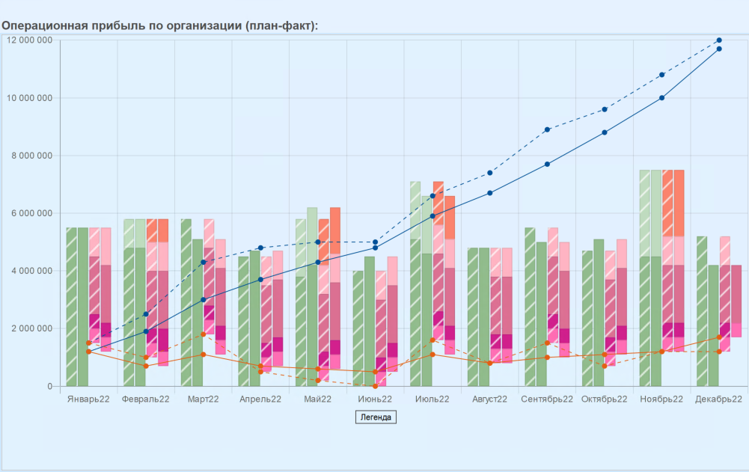 |  | Показывает плановую и фактическую выручку по месяцам, а также плановый и фактический объем расходов по статьям субподряда, прочих расходов (внешние расходы) и по статьям производственных, общепроизводственных, общехозяйственных расходов по месяцам. Линиями на виджете отображается плановая и фактическая маржинальная прибыль по месяцам и накопительно
 | 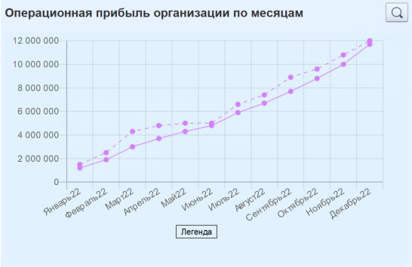 |  | Показывает плановую и фактическую операционную прибыль по месяцам накопительно
 |  |  | Выводятся данные по плановому и фактическому значению денежного потока (поступления- выплаты - выплаты по статьям кап.расходов). Отчет показывает, достигнута ли цель по показателю.
 | 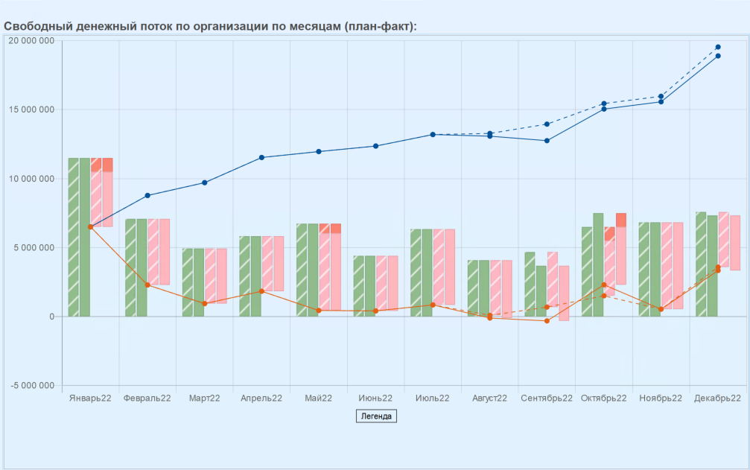 |  | Показывает плановые и фактические поступления и выплаты, а также выплаты по капитальным расходам. Линиями на виджете отображается плановый и фактический денежный поток по месяцам и напопительно
 | 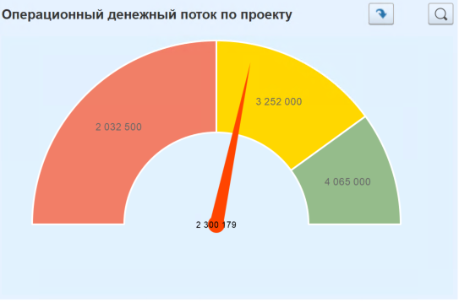 |  | Выводятся данные по плановому и фактическому значению денежного потока (поступления- выплаты - выплаты). Отчет показывает, достигнута ли цель по показателю.
 | 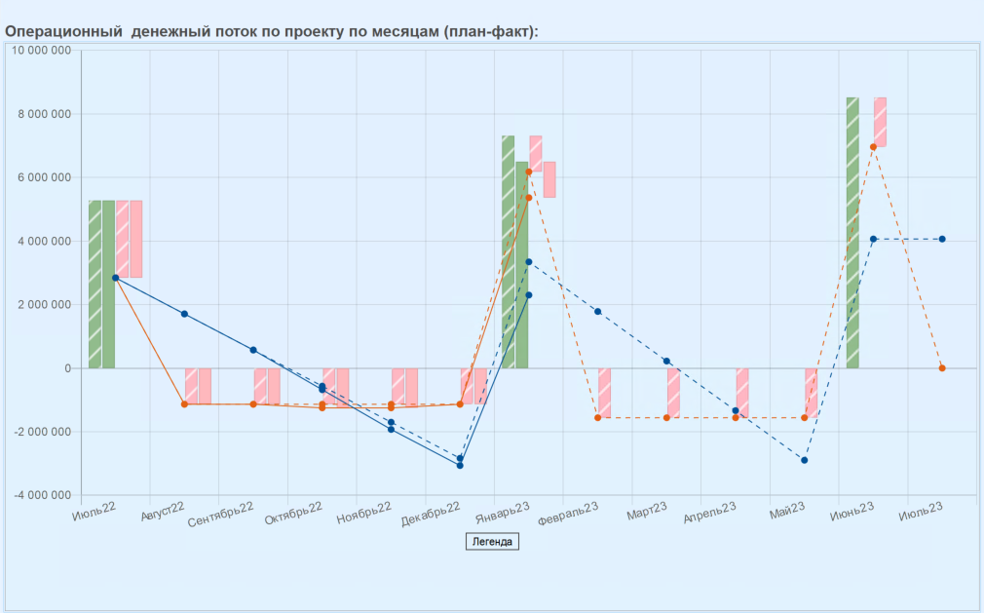 |  | Показывает плановые и фактические поступления и выплаты. Линиями на виджете отображается плановый и фактический денежный поток по месяцам и напопительно
 | 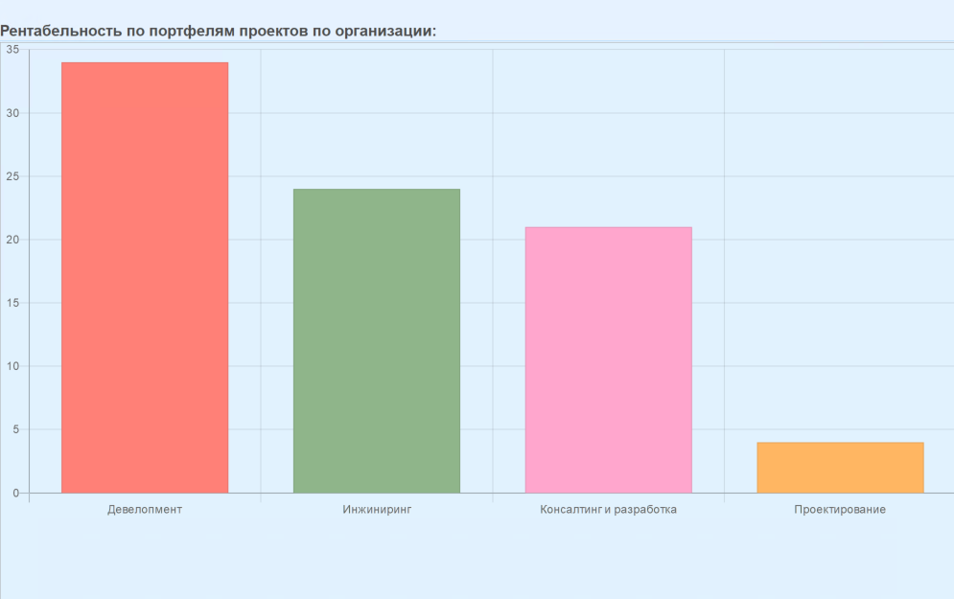 |  | Показывает фактический процент рентабельности портфелей проектов
 | 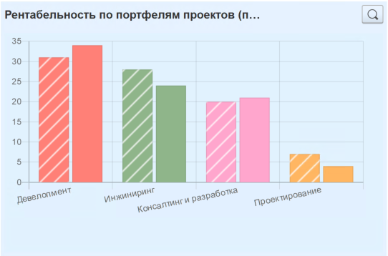 |  | Показывает плановую и фактическую рентабельность портфелей проектов с учетом плановых и принятых расходов
 | 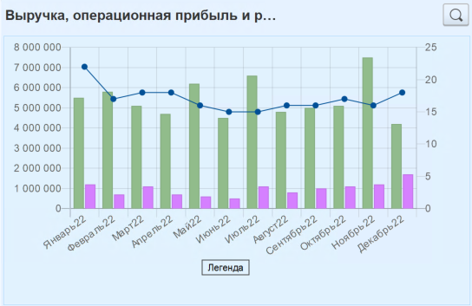 |  | Показывает фактическую выручку и фактическую операционную прибыль по месяцам, а также накопленную фактическую рентабельность. Фактическая операционная прибыть рассчитывается как фактическая выручка за минусом внешних расходов, производственных расходов, ОПР и ОХР.
 | 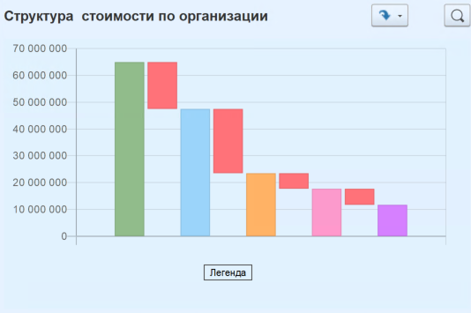 |  | Показывает формирование структуры стоимости
 | 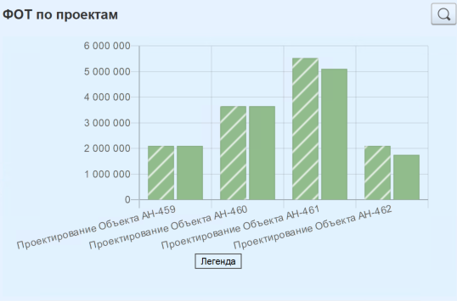 |  | Плановая и фактическая выручка по проектам с отбором по статьям ФОТ
 | 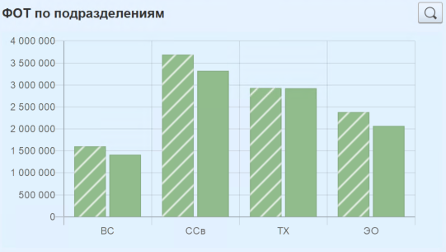 |  | Плановая и фактическая выручка по подразделениям с отбором по статьям ФОТ
 | 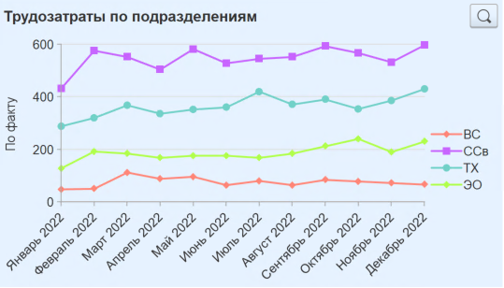 |  | Фактические затраты трудовых ресурсов по подразделениям
 | 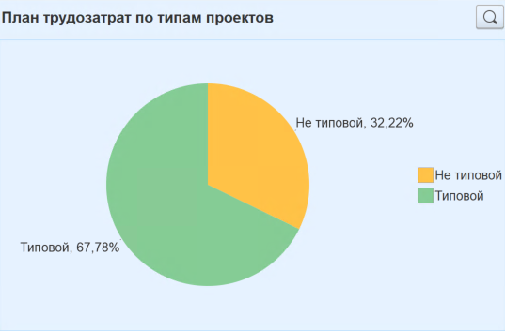 |  | Плановые затраты трудовых ресурсов по типам проектов
 | 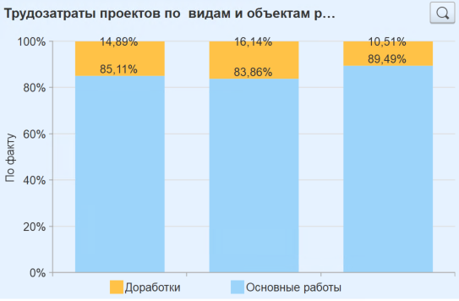 |  | Фктические затраты трудовых ресурсов по видам операций и объектам проектных задач
 | 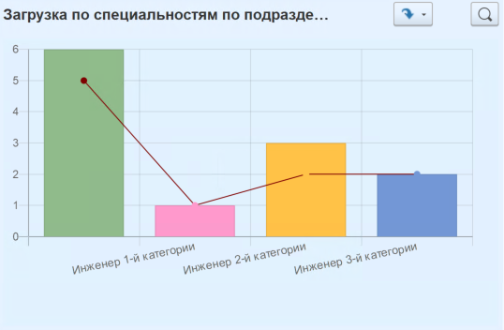 |  | Отчет показывает плановые трудозатраты по тематическому плану по ролям и доступные мощности.
 | 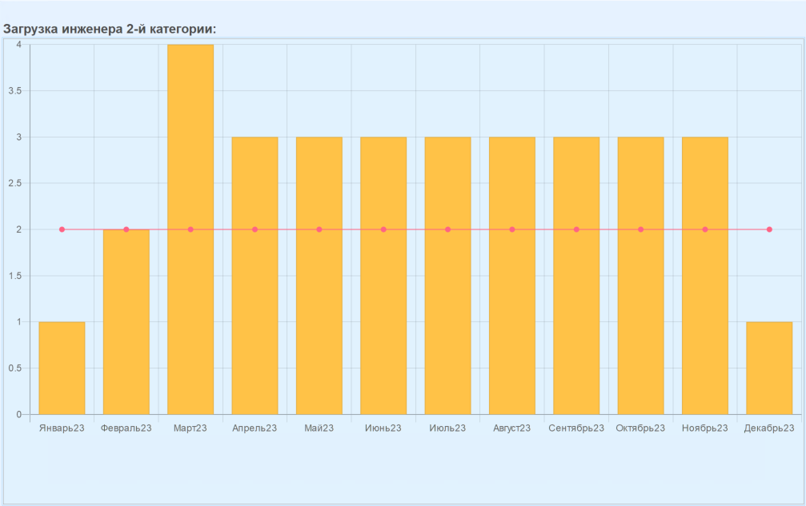 |  | Расщифровка отчета №26 с отбором по роли по месяцам
 | 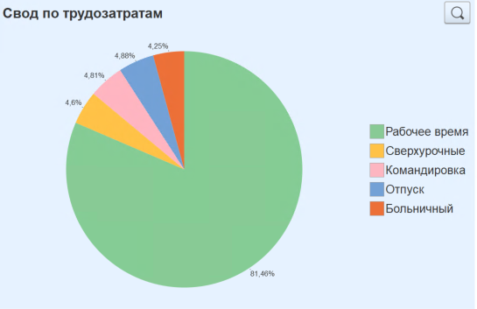 |  | Фактические трудозатраты по видам начислений (вид операций в табелях) трудовых ресурсов
 | 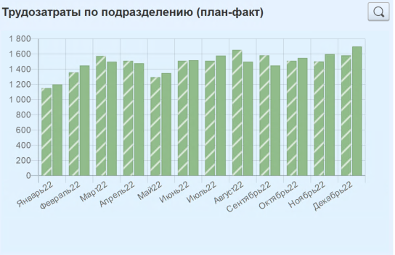 |  | Плановые и фактические затраты трудовых ресурсов
 | 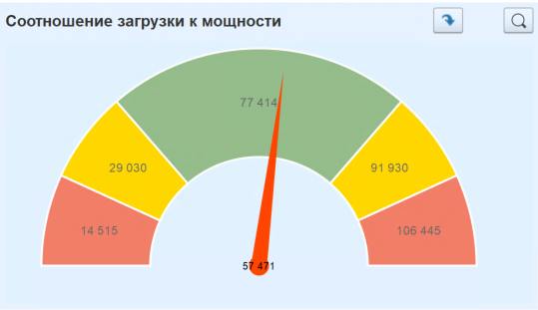 |  | Показывает мощность, загрузку, перегрузку и простой ролей трудовых ресурсов
 | 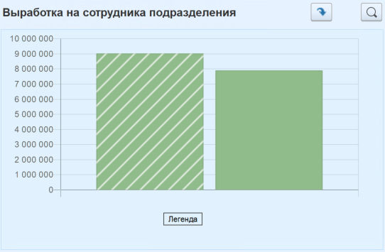 |  | Показывает выработку на сотрудника производственного подразделения, расчитывается как отношение выручки подразделения к сичленномти подразделения
 | 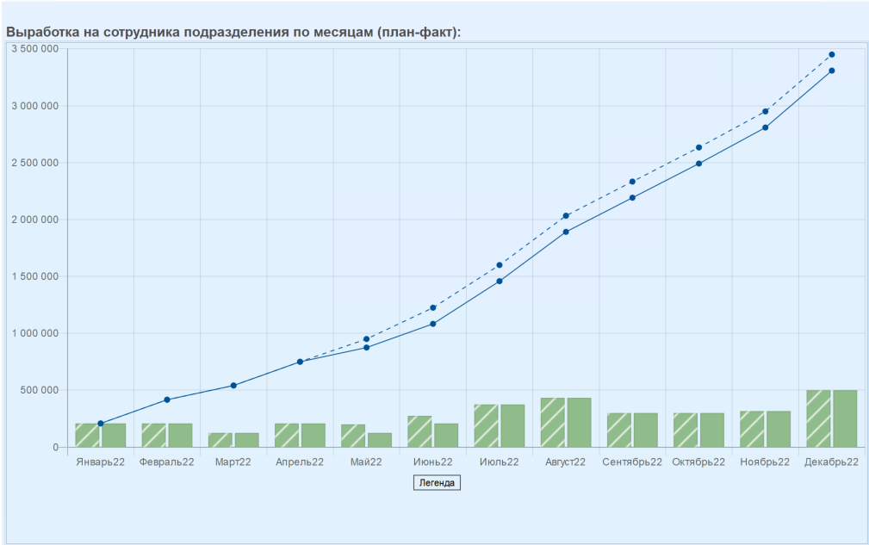 |  | Показывает плановую и фактическую выработку на сотрудника производственного подразделения по месяцам
 | 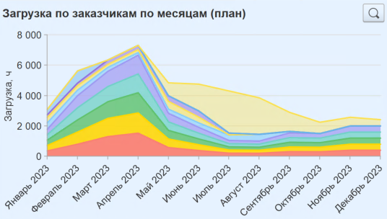 |  | Показывает плановые и фактические затраты на привлечение трудовых ресурсов к проектным работам в количественном измерении по заказчикам проектов (контрагентам доходов)
 | 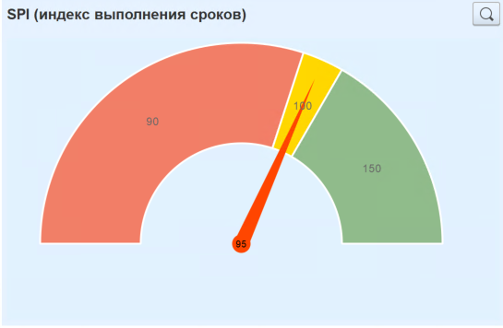 |  | Отчет показывает отставание, соблюдение, опержение по срокам выполнения работ на текущую дату
 | 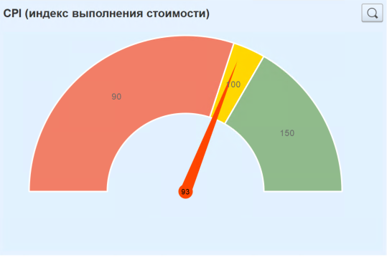 |  | Отчет показывает превышение, соблюдение, экономию по затратам проекта на текущую дату
 | 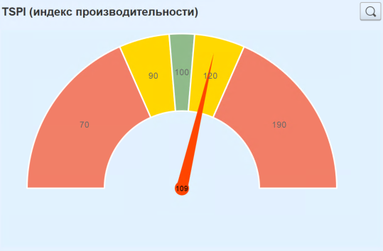 |  | Отчет показываетпоказаетль выполнения проекта по стоимости, который должен быть достигнут на оставшемся объеме работ для того, чтобы достичь установленных показателей проекта. Это соотношение между "оставшейся работой" и "оставшимся бюджетом".
 | 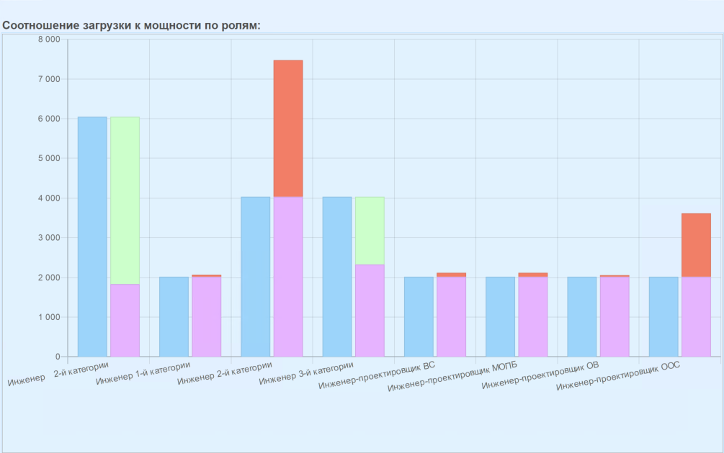 |  | Показывает, насколько загружены роли трудовых ресурсов относительно мощности на текущий момент времени

